Tabele zbiorcze
PZPM na podstawie danych CEP |  |  |  |  |  | 2022-08-04
 |  |  |  |  |  | sztuki
PIERWSZE REJESTRACJE NOWYCH PRZYCZEP I NACZEP* w tym przyczepy lekkie
 | 2022 Lip | 2021 Lip | % zmiana r/r | 2022 Sty - Lip | 2021 Sty - Lip | % zmiana r/r
PRZYCZEPY | 5,826 | 7,323 | -20.4% | 43,413 | 50,705 | -14.4%
przyczepy ciężarowe | 964 | 1,220 | -21.0% | 7,363 | 8,342 | -11.7%
przyczepy specjalne | 215 | 228 | -5.7% | 1,652 | 1,574 | 5.0%
przyczepy lekkie | 3,559 | 4,458 | -20.2% | 28,890 | 35,249 | -18.0%
przyczepy ciężarowe rolnicze | 1,088 | 1,417 | -23.2% | 5,504 | 5,538 | -0.6%
przyczepy inne | - | - |  | 4 | 2 | 100.0%
NACZEPY | 2,043 | 2,779 | -26.5% | 14,770 | 16,858 | -12.4%
naczepy ciężarowe | 2,043 | 2,778 | -26.5% | 14,764 | 16,852 | -12.4%
naczepy specjalne | - | 1 | -100.0% | 6 | 6 | 0.0%
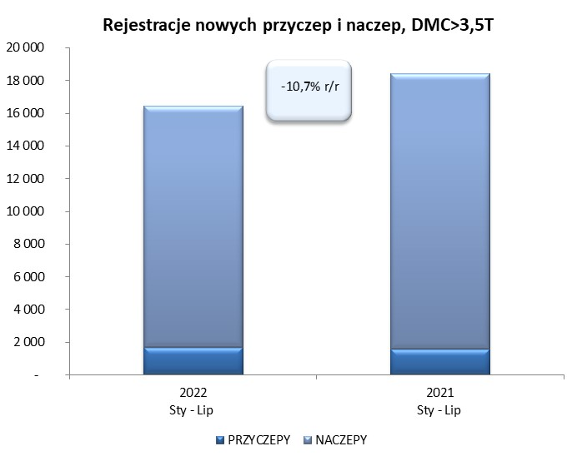
RAZEM PRZYCZEPY I NACZEPY | 7,869 | 10,102 | -22.1% | 58,183 | 67,563 | -13.9%
*/ bez rejestracji czasowych
Źródło: analizy PZPM na podstawie CEP
Source: PZPM analysis based on Central Register of Vehicles

 |  |  |  |  |  | sztuki
PIERWSZE REJESTRACJE NOWYCH, PRZYCZEP I NACZEP*, DMC>3.5T
 | 2022 Lip | 2021 Lip | % zmiana r/r | 2022 Sty - Lip | 2021 Sty - Lip | % zmiana r/r
PRZYCZEPY, DMC>3.5T | 276 | 288 | -4.2% | 1,669 | 1,559 | 7.1%
PRZYCZEPY CIĘŻAROWE | 274 | 288 | -4.9% | 1,653 | 1,542 | 7.2%
PRZYCZEPY SPECJALNE | 2 | - |  | 16 | 17 | -5.9%
NACZEPY, DMC>3.5T | 2,043 | 2,776 | -26.4% | 14,759 | 16,845 | -12.4%
NACZEPY CIĘŻAROWE | 2,043 | 2,775 | -26.4% | 14,756 | 16,840 | -12.4%
NACZEPY SPECJALNE | - | 1 | -100.0% | 3 | 5 | -40.0%
RAZEM NACZEPY I PRZYCZEPY | 2,319 | 3,064 | -24.3% | 16,428 | 18,404 | -10.7%
*/ bez rejestracji czasowych
Źródło: analizy PZPM na podstawie CEP
Source: PZPM analysis based on Central Register of Vehicles

Ranking PiN_DMC>3,5T
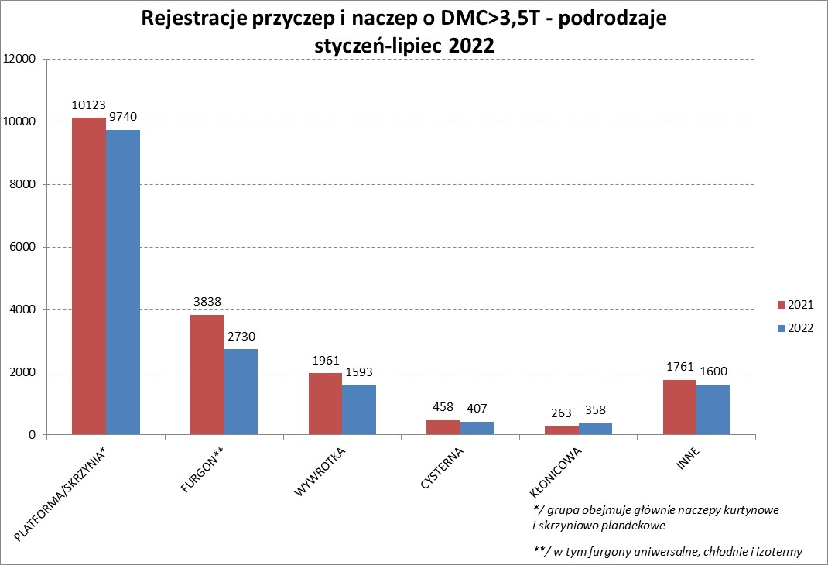

PZPM |  |  |  |  |  | 2022-08-04
Pierwsze rejestracje NOWYCH przyczep i naczep* o DMC>3,5T, udział w rynku %
First Registrations of NEW Trailers & Semi-Trailers with GVW>3.5T, Market Share %
 |  |  |  |  |  | Sztuki / Units
Pozycja | Marka | Rok narastająco Styczeń - Lipiec
 |  | YTD January - July
 |  | 2022 |  | 2021 |  | Zmiana % r/r
No. | Make
 |  | Ogółem | Udział % | Ogółem | Udział % | Change % y/y
 |  | Total | Mkt shr % | Total | Mkt shr %
1 | SCHMITZ CARGOBULL | 3545 | 21.58% | 4523 | 24.58% | -21.6%
2 | WIELTON | 2520 | 15.34% | 2183 | 11.86% | 15.4%
3 | KRONE | 2421 | 14.74% | 3909 | 21.24% | -38.1%
4 | KOEGEL | 1607 | 9.78% | 1627 | 8.84% | -1.2%
5 | SCHWARZMUELLER | 752 | 4.58% | 683 | 3.71% | 10.1%
6 | KAESSBOHRER | 540 | 3.29% | 499 | 2.71% | 8.2%
7 | WECON | 407 | 2.48% | 384 | 2.09% | 6.0%
8 | BODEX | 354 | 2.15% | 385 | 2.09% | -8.1%
9 | GNIOTPOL | 335 | 2.04% | 285 | 1.55% | 17.5%
10 | BERGER | 318 | 1.94% | 306 | 1.66% | 3.9%
11 | ZASŁAW | 304 | 1.85% | 262 | 1.42% | 16.0%
12 | KEMPF | 248 | 1.51% | 238 | 1.29% | 4.2%
13 | INTER CARS - FEBER | 192 | 1.17% | 211 | 1.15% | -9.0%
14 | FLIEGL | 191 | 1.16% | 214 | 1.16% | -10.7%
15 | REDOS | 156 | 0.95% | 147 | 0.80% | 6.1%
16 | CHEREAU | 151 | 0.92% | 87 | 0.47% | 73.6%
17 | MHS | 150 | 0.91% | 138 | 0.75% | 8.7%
18 | MEGA | 126 | 0.77% | 137 | 0.74% | -8.0%
19 | LAMBERET | 125 | 0.76% | 47 | 0.26% | 166.0%
20 | CIMC | 118 | 0.72% | 214 | 1.16% | -44.9%
 | Pozostałe / Others | 1868 | 11.4% | 1925 | 10.5% | -3.0%
 | OGÓŁEM / TOTAL | 16428 | 100% | 18404 | 100% | -10.7%
*/ bez rejestracji czasowych
Źródło: analizy PZPM na podstawie CEP
Source: PZPM analysis based on Central Register of Vehicles

Ranking Naczepy DMC>3,5T
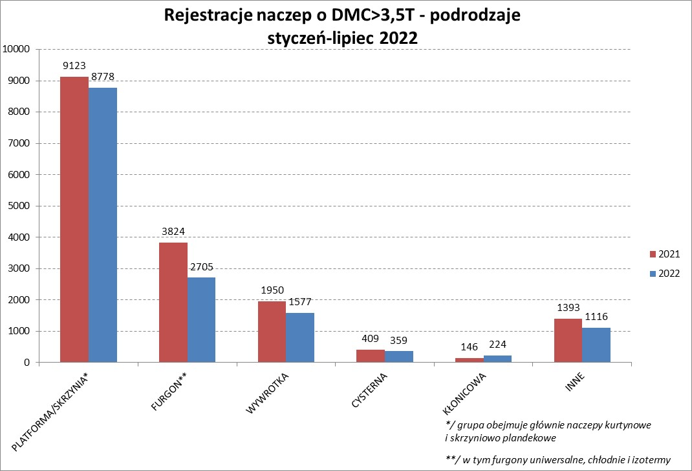

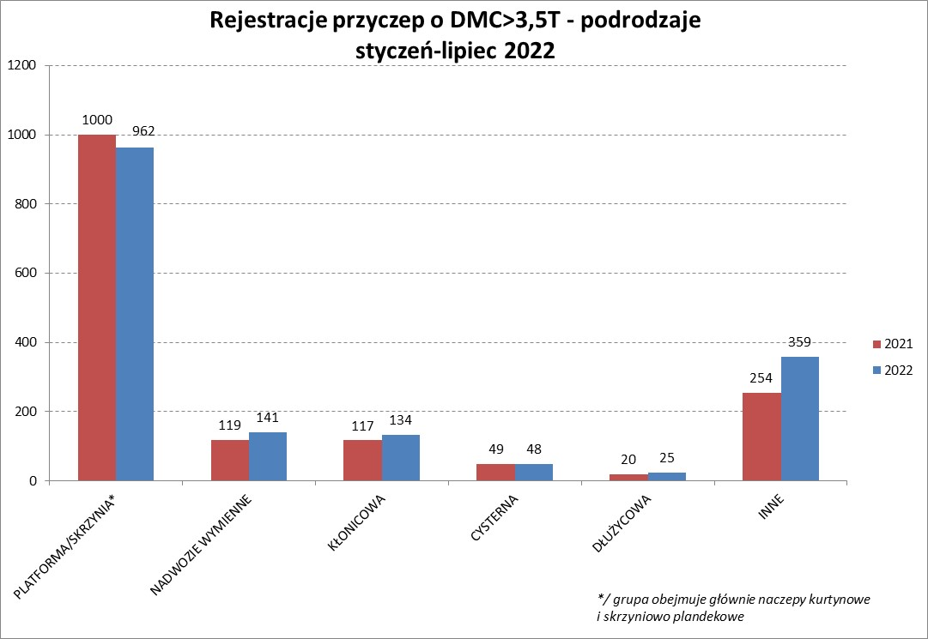

PZPM |  |  |  |  |  | 2022-08-04
Pierwsze rejestracje NOWYCH naczep* o DMC>3,5T, udział w rynku %
First Registrations of NEW Semi-Trailers with GVW>3.5T, Market Share %
 |  |  |  |  |  | Sztuki
Pozycja | Marka | Rok narastająco Styczeń - Lipiec
 |  | YTD January - July
 |  | 2022 |  | 2021 |  | Zmiana % r/r
No. | Make
 |  | Ogółem | Udział % | Ogółem | Udział % | Change % y/y
 |  | Total | Mkt shr % | Total | Mkt shr %
1 | SCHMITZ CARGOBULL | 3540 | 24.0% | 4518 | 26.82% | -21.6%
2 | KRONE | 2411 | 16.3% | 3888 | 23.08% | -38.0%
3 | WIELTON | 2338 | 15.8% | 2019 | 11.99% | 15.8%
4 | KOEGEL | 1597 | 10.8% | 1598 | 9.49% | -0.1%
5 | SCHWARZMUELLER | 748 | 5.1% | 671 | 3.98% | 11.5%
6 | KAESSBOHRER | 529 | 3.6% | 491 | 2.91% | 7.7%
7 | BODEX | 344 | 2.3% | 374 | 2.22% | -8.0%
8 | BERGER | 318 | 2.2% | 306 | 1.82% | 3.9%
9 | ZASŁAW | 264 | 1.8% | 223 | 1.32% | 18.4%
10 | KEMPF | 247 | 1.7% | 238 | 1.41% | 3.8%
11 | INTER CARS - FEBER | 191 | 1.3% | 211 | 1.25% | -9.5%
12 | FLIEGL | 175 | 1.2% | 195 | 1.16% | -10.3%
13 | CHEREAU | 151 | 1.0% | 87 | 0.52% | 73.6%
14 | LAMBERET | 125 | 0.8% | 47 | 0.28% | 166.0%
15 | MEGA | 122 | 0.8% | 137 | 0.81% | -10.9%
16 | CIMC | 118 | 0.8% | 214 | 1.27% | -44.9%
17 | BENALU | 106 | 0.7% | 115 | 0.68% | -7.8%
18 | FFB FELDBINDER | 99 | 0.7% | 101 | 0.60% | -2.0%
19 | D-TEC | 82 | 0.6% | 64 | 0.38% | 28.1%
20 | KNAPEN | 78 | 0.5% | 66 | 0.39% | 18.2%
 | Pozostałe / Others | 1176 | 8.0% | 1282 | 7.6% | -8.3%
 | OGÓŁEM / TOTAL | 14759 | 100% | 16845 | 100% | -12.4%
*/ bez rejestracji czasowych
Źródło: analizy PZPM na podstawie CEP
Source: PZPM analysis based on Central Register of Vehicles

Przyczepy lekkie

PZPM |  |  |  |  |  | 2022-08-04
Pierwsze rejestracje NOWYCH przyczep lekkich*, udział w rynku %
First Registrations of NEW Light Trailers*, Market Share %
 |  |  |  |  |  | Sztuki / Units
Pozycja | Marka | Rok narastająco Styczeń - Lipiec
 |  | YTD January - July
 |  | 2022 |  | 2021 |  | Zmiana % r/r
No. | Make
 |  | Ogółem | Udział % | Ogółem | Udział % | Change % y/y
 |  | Total | Mkt shr % | Total | Mkt shr %
1 | NEPTUN-SORELPOL | 8254 | 28.57% | 9717 | 27.57% | -15.1%
2 | TEMARED | 6664 | 23.07% | 7527 | 21.35% | -11.5%
3 | ZASŁAW | 2444 | 8.46% | 3034 | 8.61% | -19.4%
4 | NIEWIADÓW | 2166 | 7.50% | 3387 | 9.61% | -36.0%
5 | FARO | 1119 | 3.87% | 1392 | 3.95% | -19.6%
6 | MARTZ | 1082 | 3.75% | 1177 | 3.34% | -8.1%
7 | RYDWAN | 916 | 3.17% | 1289 | 3.66% | -28.9%
8 | BRENDERUP-THULE TRAILERS | 573 | 1.98% | 964 | 2.73% | -40.6%
9 | WIDPOL | 481 | 1.66% | 529 | 1.50% | -9.1%
10 | WIOLA | 439 | 1.52% | 540 | 1.53% | -18.7%
11 | FRACHT | 353 | 1.22% | 351 | 1.00% | 0.6%
12 | SYLAND | 283 | 0.98% | 377 | 1.07% | -24.9%
13 | GŁOWACZ | 271 | 0.94% | 312 | 0.89% | -13.1%
14 | LORRIES | 267 | 0.92% | 303 | 0.86% | -11.9%
15 | STIM | 254 | 0.88% | 319 | 0.90% | -20.4%
16 | SPAWLINE | 250 | 0.87% | 192 | 0.54% | 30.2%
17 | CARRO | 242 | 0.84% | 351 | 1.00% | -31.1%
18 | W.N.P. M.SUSKI | 240 | 0.83% | 304 | 0.86% | -21.1%
19 | MASTER-TECH | 212 | 0.73% | 267 | 0.76% | -20.6%
20 | K.T.S. SUSKI | 172 | 0.60% | 217 | 0.62% | -20.7%
 | Pozostałe / Others | 2208 | 7.6% | 2700 | 7.7% | -18.2%
 | OGÓŁEM / TOTAL | 28890 | 100% | 35249 | 100% | -18.0%
*/ bez rejestracji czasowych
Źródło: analizy PZPM na podstawie CEP
Source: PZPM analysis based on Central Register of Vehicles

Ranking_P-CR

PZPM |  |  |  |  |  | 2022-08-04
Pierwsze rejestracje NOWYCH przyczep ciężarowych rolniczych*, udział w rynku %
First Registrations of NEW Agricultural Trailers*, Market Share %
 |  |  |  |  |  | Sztuki / Units
Pozycja | Marka | Rok narastająco Styczeń - Lipiec
 |  | YTD January - July
 |  | 2022 |  | 2021 |  | Zmiana % r/r
No. | Make
 |  | Ogółem | Udział % | Ogółem | Udział % | Change % y/y
 |  | Total | Mkt shr % | Total | Mkt shr %
1 | PRONAR | 2119 | 38.50% | 2188 | 39.51% | -3.2%
2 | METAL-FACH | 534 | 9.70% | 743 | 13.42% | -28.1%
3 | WIELTON | 501 | 9.10% | 509 | 9.19% | -1.6%
4 | METALTECH | 426 | 7.74% | 471 | 8.50% | -9.6%
5 | ZASŁAW | 249 | 4.52% | 275 | 4.97% | -9.5%
6 | PPHU WODZIŃSKI | 205 | 3.72% | 161 | 2.91% | 27.3%
7 | MARPOL | 182 | 3.31% | 99 | 1.79% | 83.8%
8 | MEPROZET | 169 | 3.07% | 177 | 3.20% | -4.5%
9 | CYNKOMET | 150 | 2.73% | 193 | 3.49% | -22.3%
10 | JOSKIN | 119 | 2.16% | 64 | 1.16% | 85.9%
11 | POMOT | 117 | 2.13% | 114 | 2.06% | 2.6%
12 | GOMAR | 92 | 1.67% | 75 | 1.35% | 22.7%
13 | BBC | 90 | 1.64% | 42 | 0.76% | 114.3%
14 | TECHMONT | 83 | 1.51% | 61 | 1.10% | 36.1%
15 | FLIEGL | 82 | 1.49% | 56 | 1.01% | 46.4%
 | Pozostałe / Others | 386 | 7.0% | 310 | 5.6% | 24.5%
 | OGÓŁEM / TOTAL | 5504 | 100% | 5538 | 100% | -0.6%
*/ bez rejestracji czasowych
Źródło: analizy PZPM na podstawie CEP
Source: PZPM analysis based on Central Register of Vehicles


PZPM
Pierwsze rejestracje NOWYCH ciągników rolniczych*, udział w rynku %
First Registrations of NEW Agricultural Tractors*, Market Share %
 |  |  |  |  |  | Sztuki / Units
Pozycja | Marka | Rok narastająco Styczeń - Kwiecień
 |  | YTD January - April
 |  | 2022 |  | 2021 |  | Zmiana % r/r
No. | Make
 |  | Ogółem | Udział % | Ogółem | Udział % | Change % y/y
 |  | Total | Mkt shr % | Total | Mkt shr %
1 | NEW HOLLAND | 1,422 | 39.47% | 1,233 | 39.60% | 15.3%
2 | JOHN DEERE | 357 | 9.91% | 389 | 12.49% | -8.2%
3 | KUBOTA | 265 | 7.35% | 281 | 9.02% | -5.7%
4 | CASE IH | 248 | 6.88% | 235 | 7.55% | 5.5%
5 | DEUTZ-FAHR | 138 | 3.83% | 141 | 4.53% | -2.1%
6 | ZETOR | 136 | 3.77% | 108 | 3.47% | 25.9%
7 | MASSEY FERGUSON | 125 | 3.47% | 129 | 4.14% | -3.1%
8 | FARMTRAC | 123 | 3.41% | 56 | 1.80% | 119.6%
9 | CLAAS | 110 | 3.05% | 120 | 3.85% | -8.3%
10 | VALTRA | 87 | 2.41% | 86 | 2.76% | 1.2%
11 | STEYR | 86 | 2.39% | 31 | 1.00% | 177.4%
12 | LOVOL | 72 | 2.00% | 47 | 1.51% | 53.2%
13 | FENDT | 64 | 1.78% | 5 | 0.16% | 1180.0%
14 | SOLIS | 60 | 1.67% | 44 | 1.41% | 36.4%
15 | ARBOS | 44 | 1.22% | 25 | 0.80% | 76.0%
 | Pozostałe / Others | 266 | 7.4% | 184 | 5.9% | 44.6%
 | OGÓŁEM / TOTAL | 3,603 | 100% | 3,114 | 100% | 15.7%
*/ bez rejestracji czasowych
Źródło: analizy PZPM na podstawie CEP
Source: PZPM analysis based on Central Register of Vehicles

Ranking_CR

PZPM |  |  |  |  |  | 2022-08-04
Pierwsze rejestracje NOWYCH ciągników rolniczych*, udział w rynku %
First Registrations of NEW Agricultural Tractors*, Market Share %
 |  |  |  |  |  | Sztuki / Units
Pozycja | Marka | Rok narastająco Styczeń - Lipiec
 |  | YTD January - July
 |  | 2022 |  | 2021 |  | Zmiana % r/r
No. | Make
 |  | Ogółem | Udział % | Ogółem | Udział % | Change % y/y
 |  | Total | Mkt shr % | Total | Mkt shr %
1 | NEW HOLLAND | 1,142 | 16.78% | 1,505 | 19.08% | -24.1%
2 | JOHN DEERE | 921 | 13.53% | 826 | 10.47% | 11.5%
3 | KUBOTA | 606 | 8.90% | 864 | 10.95% | -29.9%
4 | DEUTZ-FAHR | 604 | 8.87% | 789 | 10.00% | -23.4%
5 | CASE IH | 587 | 8.62% | 573 | 7.26% | 2.4%
6 | MASSEY FERGUSON | 492 | 7.23% | 425 | 5.39% | 15.8%
7 | ZETOR | 396 | 5.82% | 576 | 7.30% | -31.3%
8 | FARMTRAC | 317 | 4.66% | 289 | 3.66% | 9.7%
9 | CLAAS | 298 | 4.38% | 350 | 4.44% | -14.9%
10 | VALTRA | 289 | 4.25% | 287 | 3.64% | 0.7%
11 | STEYR | 221 | 3.25% | 217 | 2.75% | 1.8%
12 | SOLIS | 183 | 2.69% | 158 | 2.00% | 15.8%
13 | FENDT | 172 | 2.53% | 213 | 2.70% | -19.2%
14 | LOVOL | 134 | 1.97% | 217 | 2.75% | -38.2%
15 | ARBOS | 69 | 1.01% | 277 | 3.51% | -75.1%
 | Pozostałe / Others | 376 | 5.5% | 322 | 4.1% | 16.8%
 | OGÓŁEM / TOTAL | 6,807 | 100% | 7,888 | 100% | -13.7%
*Pojazdy zarejestrowane jako Ciągniki Rolnicze bez wyróżnionych jako potencjalne ATV / UTV
** Liczby zawierają rejestracje czasowe na koniec miesięcy
Źródło: analizy PZPM na podstawie CEP
*Vehicles registered as Agricultural Tractors without considered as ATV / UTV
Source: PZPM analysis based on Central Register of Vehicles

